Figure 4B
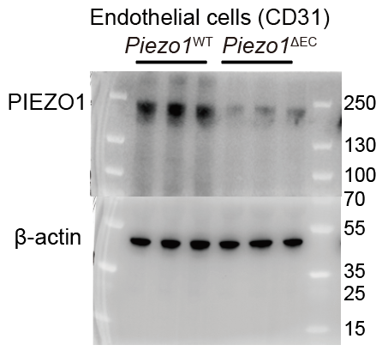
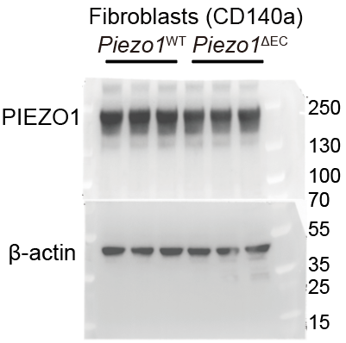
Figure 4B |  | CD31 |  |  | CD140a
 | data1 | Piezo1wt | Piezo1△EC | data2 | Piezo1wt | Piezo1△EC
 |  | 0.943213384 | 0.182615979 |  | 1.016415503 | 0.944716387
 |  | 0.990070209 | 0.245699391 |  | 1.130369462 | 1.059830658
 |  | 0.779944221 | 0.314987357 |  | 0.99323845 | 0.928804582

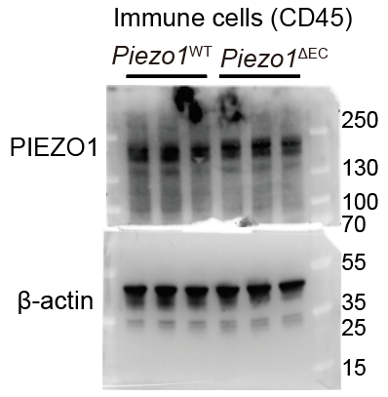
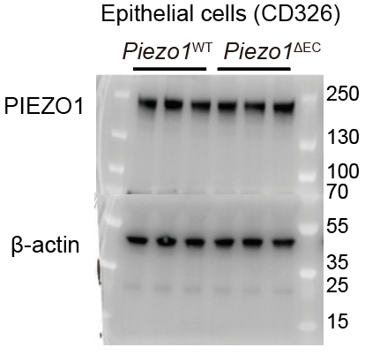
 |  | CD326 |  | data4 | CD45
 | data3 | Piezo1wt | Piezo1△EC |  | Piezo1wt | Piezo1△EC
 |  | 1.014471343 | 1.015076221 |  | 1.057425449 | 1.024984136
 |  | 1.045191044 | 0.901385971 |  | 1.0633245 | 0.970661304
 |  | 0.935025241 | 1.170231699 |  | 1.041251281 | 0.915387146

Figure 6B
Figure 6B
 |  | qPCR
 | data1 | Il33wt | Il33 ΔEC
 |  | 1.006819 | 0.48319
 |  | 1.084787 | 0.396855
 |  | 1.081719 | 0.37916
 |  | 1.11498 | 0.349864
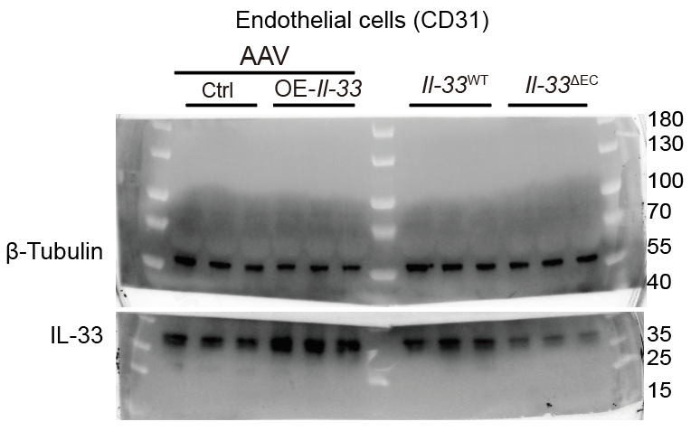
 | data2 | WB
 |  | Il33wt | Il33 ΔEC
 |  | 1.457638089 | 1.025912209
 |  | 1.273908919 | 0.614591578
 |  | 1.717879557 | 0.298367215

Figure 6G
Figure 6G
 |  | CD31（qPCR）
 | data1 | Ctrl | OE-IL33
 |  | 1.007753 | 2.351738
 |  | 0.753784 | 2.210443
 |  | 1.06624 | 2.263231
 |  | 0.931655 | 1.676293
 |  | 1.188619 | 2.086873
 |  | 1.040684 | 2.283953

 |  | CD31(WB)
 | data2 | Ctrl | OE-IL33
 |  | 0.597907829 | 1.64911223
 |  | 0.834584264 | 1.27261868
 |  | 1.177992633 | 1.922201551

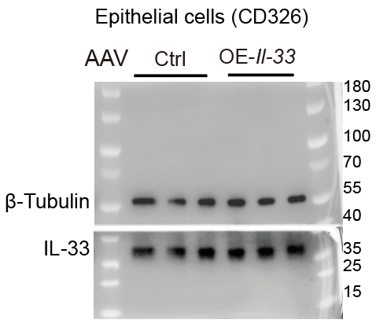
 |  | CD326(WB)
 | data3 | Ctrl | OE-IL33
 |  | 0.729270536 | 0.915020865
 |  | 1.008189398 | 1.448584
 |  | 0.843446078 | 1.45966476

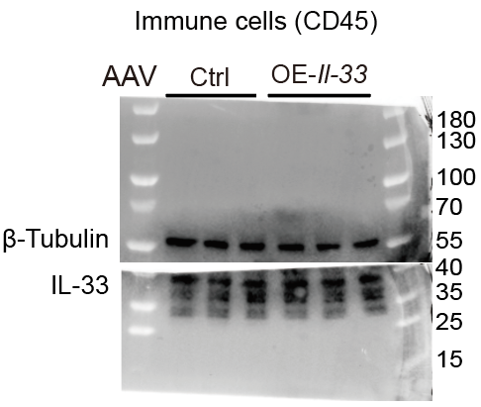

 |  | CD45(WB)
 |  | Ctrl | OE-IL33
 | data4 | 0.733549125 | 1.301364833
 |  | 0.705494311 | 1.183061898
 |  | 1.016982866 | 0.903401869

Figure 7C
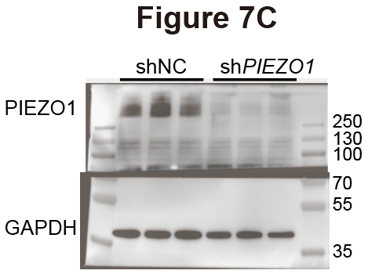
Figure 7C
 |  | shNC | shPIEZO1
 | data1 | 0.736286142 | 0.38569797
 |  | 0.975960065 | 0.235754573
 |  | 0.724837933 | 0.418697523

Figure 7G
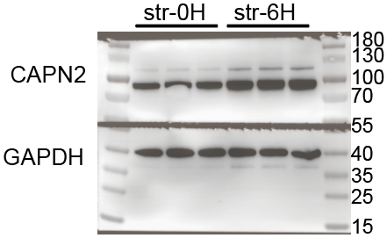
Figure 7G
 |  | Str-0H | Str-12H
 | data1 | 0.793325885 | 0.981035004
 |  | 0.527190431 | 1.068368608
 |  | 0.741314282 | 1.060274971

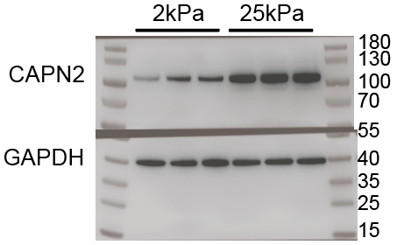
 | data2 | 2kPa | 25kPa
 |  | 0.266474094 | 1.043810146
 |  | 0.520782803 | 1.196468927
 |  | 0.520430386 | 1.200786722

Figure 7I
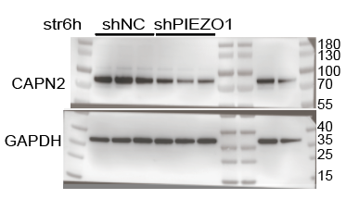
Figure 7I
 |  | shNC | shPIEZO1
 | data1 Stretch(20%/6h) | 1.045946649 | 0.601864542
 |  | 1.071282594 | 0.429347752
 |  | 0.816358393 | 0.436246826

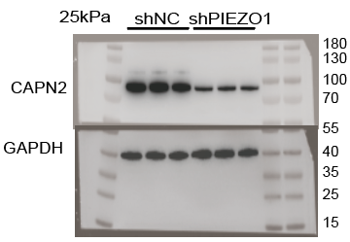

 |  | shNC | shPIEZO1
 | data2 | 1.225969919 | 0.449075345
 | kPa | 1.234839072 | 0.456177981
 |  | 1.070352103 | 0.481623586

Figure 7J
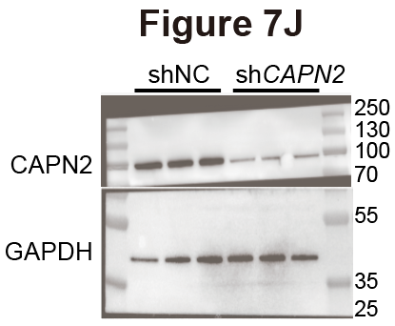
Figure 7J
 |  | shNC | shCALPAIN2
 | data1 | 2.826167684 | 0.385833557
 |  | 1.748645224 | 0.331538921
 |  | 1.137939813 | 0.483808005

Figure 7O
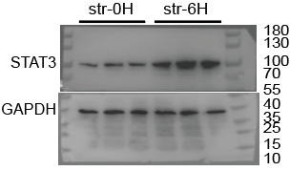
Figure 7O
 |  | STAT3/GAPDH
 | data1 | Str-0H | Str-12H
 |  | 0.315716279 | 0.757952678
 |  | 0.436902711 | 1.156911227
 |  | 0.422554033 | 1.159551544

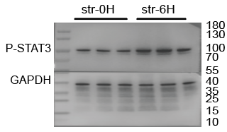
 |  | P-STAT3/GAPDH
 | data2 | Str-0H | Str-12H
 |  | 0.523234783 | 1.144066714
 |  | 0.590108776 | 1.132503839
 |  | 0.661072294 | 0.96073647

Figure 7P
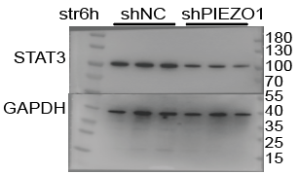
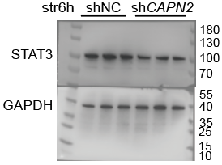
Figure 7P
 |  | STAT3/GAPDH |  |  | STAT3/GAPDH
 | data1 | shNC | shPIEZO1 | data3 | shNC | shCALPAIN2
 |  | 1.27235 | 0.618403 |  | 1.594039 | 0.744679
 |  | 0.866453 | 0.458641 |  | 1.3016 | 0.636622
 |  | 0.962149 | 0.57655 |  | 1.107458 | 0.664609

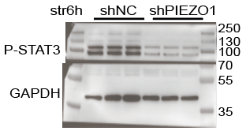
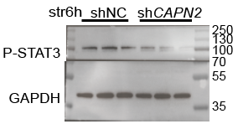
 |  | P-STAT3/GAPDH
 | data2 | shNC | shPIEZO1
 |  | 1.587607 | 0.398326 |  | P-STAT3/GAPDH
 |  | 0.968617 | 0.391399 | data4 | shNC | shCALPAIN2
 |  | 0.887161 | 0.474317 |  | 1.14178106 | 0.69312914
 |  |  |  |  | 1.00979808 | 0.34554596
 |  |  |  |  | 0.71542262 | 0.16943169

Figure 7Q
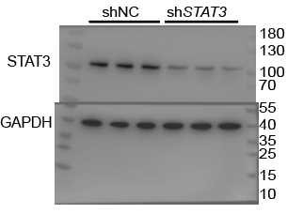
Figure 7Q
 |  | shNC | shSTAT3
 | data1 | 0.969552948 | 0.3957084
 |  | 1.169716576 | 0.329956819
 |  | 1.011608129 | 0.223261269

